关系图
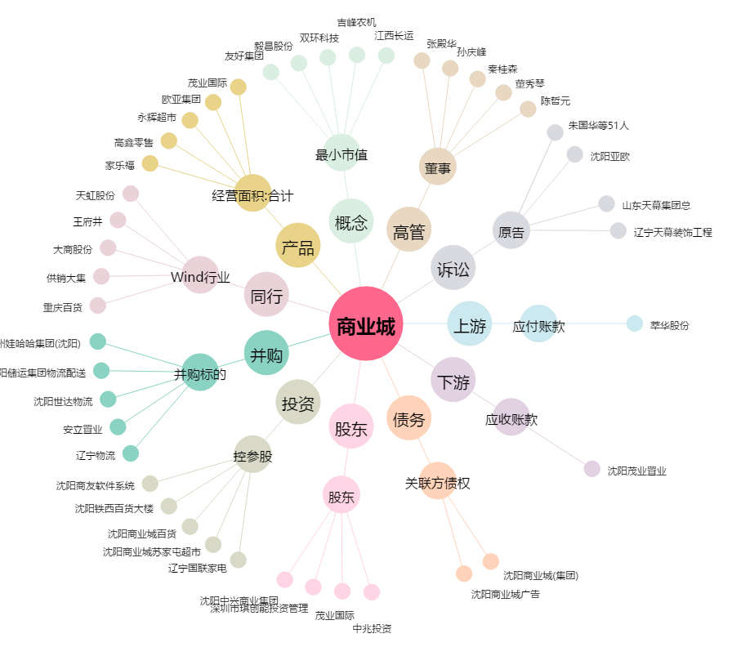
商业城[600306.SH] - 关系概览图

